クオカードエクセル申込用紙（地方連合会）
黄色い枠は手入力でお願いします。
（曜日は自動的にかわります）
料金は自動計算されます。
💬（ふきだし）は、印刷されませんのでそのまま印刷してください。
＜地方連合会を構成する組織の皆様専用＞
2026.5現在
※クオ･カード申込みの際は、必ずＨＰに記載されている｢注意事項｣をお読みください。
曜日は自動的に変わります
静岡ユニオントラベル行 ＦＡＸ ０５４－２０３－６８７８

お申込日 |  | 土曜日
お客様名 |  |  |  |  | 役職
 |  |  |  |  | ご担当者
都道府県名はプルダウンよりお選び下さい。
ご住所 | 〒
（送付先） | 都道府県名
電話番号 |  |  | ＦＡＸ

300円～1000円券はこちらの枠よりプルダウンで商品を選んで下さい。
枚数は手入力でお願いします。
お 申 込 内 容 | 券種 / カードデザイン |  | 販売価格 |  | 枚数 | 合計金額
 | 300円/500円/700円/1000円券 |  | 0 | × |  | 0円
 | 300円/500円/700円/1000円券 |  | 0 | × |  | 0円
 | 300円/500円/700円/1000円券 |  | 0 | × |  | 0円
 | 300円/500円/700円/1000円券 |  | 0 | × |  | 0円
 | 300円/500円/700円/1000円券 |  | 0 | × |  | 0円
 | （Ａ） 300円/500円/700円/1000円券 合計 |  |  |  | 0 | 0円
2000円～10000円券はこちらの枠よりプルダウンで商品を選んで下さい。
枚数は手入力でお願いします。
 | 2000円/3000円/5000円/10000円券 |  | 0 | × |  | 0円
 | 2000円/3000円/5000円/10000円券 |  | 0 | × |  | 0円
 | 2000円/3000円/5000円/10000円券 |  | 0 | × |  | 0円
 | 2000円/3000円/5000円/10000円券 |  | 0 | × |  | 0円
 | （Ｂ） 2000円/3000円/5000円/10000円券 合計 |  |  |  | 0 | 0円
 | 合 計 金 額 （Ａ）+（Ｂ） |  |  |  | 0 | 0円
 |  |  |  |  | 送料
送料は自動計算されます。
 | 購入枚数分の「無料カードケース」をお付け致します。（カード枚数分お付け致します）

 | カードケース選んで下さい |  |  | 枚 | 追加料金 | 0円

プルダウンよりカードケースを選んで下さい。
枚数は手入力でお願いします。
詳細は下記「Sheet カードケース」ご覧ください。
Kids Smileカードは専用のカードケースがつきます。
Kids Smileカードと他のクオカード両方ご注文の場合は、他のカードにご利用するケースを選んでください。
送料について
＜各地本連合会様＞
下記Sheet "送料について” をご確認下さい。

曜日は自動的に変わります
納品希望日 |  | 土曜日

弊社記入欄 |  |  |  |  |  | 年 月 日
上記の申込みを確認いたしました。
㈱静岡ユニオントラベル 〒422-8067 静岡県静岡市駿河区南町11番22号 |  |  |  |  |  | 受領者
TEL：054-203-6877 FAX：054-203-6878 営業時間 平日9:00～17:00

カードケース
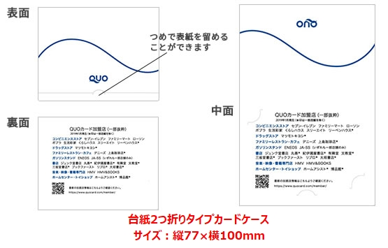 | 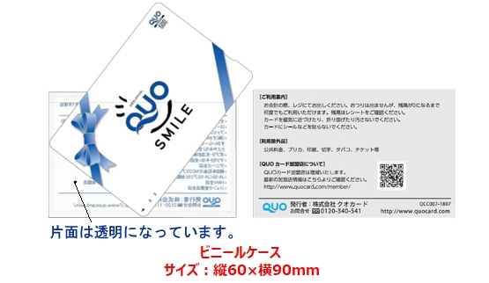
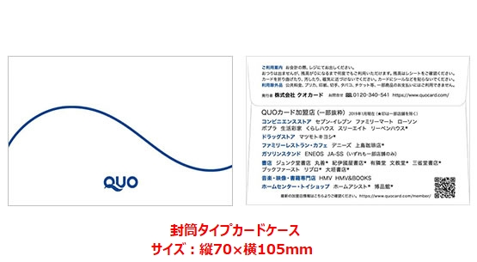 | 